Hoja1
1. LOCAL JOHAN - BKP SAMUEL 23-ENERO | etl_prd.factventasweb - Solo Enero 2026 | 1. LOCAL JOHAN - BKP SAMUEL 23-ENERO
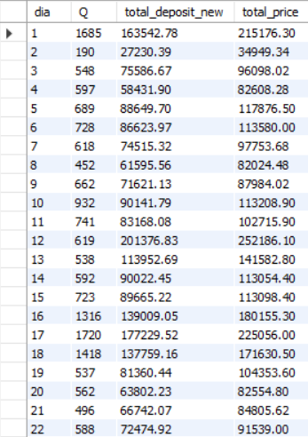
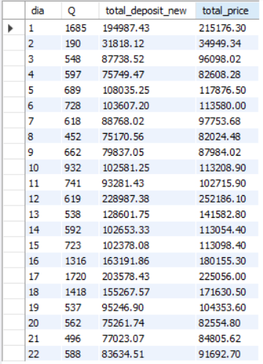

2. colaborativa_etl_vaope.factventasweb -> Subido a produccion desde LOCAL JOHAN

3. etl_prd.factventasweb -> Nuevo servidor de producción

Conclusiones:
- Entre el 1 y 2 2024 y 2025 cuadran los datos de cantidad y precios de la tabla factventasweb
- Entre el 2 y 3 no cuadran cantidad y precios para el periodo 2025 (No se subió 2026 a ese servidor prod) | - Si comparamos solo Enero-2026 si cuadra del 01 al 21 cantidad y precios
- Entre el 1 y 3 periodo 2026 cuadra cantidad pero no precios

